手牌、残念
0 | ID | 星级 | 类型 | 名称 | 特性描述 | 品质 | 攻击 | 生命 | 备注 | 列1 | 列2
盘丝洞 | 1 | 1 | 部将 | 大网蛛 | 抢攻：如果这张牌在手牌中，且你的部署区没满，就把它按原属性召唤到部署区上 | 普卡 | 3 | 3 | 手牌 |  |  | 通过残念/使用等方式使在部署区/手牌区的盘丝洞部将获得buff，通过残念拉出手牌中获得buff的部将，又或是传统下毒阵容。 也提供独特的帮主
盘丝洞 | 2 | 1 | 部将 | 大网蛛 | 抢攻：如果这张牌在手牌中，且你的部署区没满，就把它按双倍属性召唤到部署区上 | 金卡 | 6 | 6 | 手牌
盘丝洞 | 3 | 1 | 部将 | 蜘蛛卵 | 残念：使你购买的下一张神通牌-1金币 | 普卡 | 1 | 2 | 神通
盘丝洞 | 4 | 1 | 部将 | 蜘蛛卵 | 残念：使你购买的下一张神通牌-2金币 | 金卡 | 2 | 4 | 神通
盘丝洞 | 5 | 2 | 部将 | 蛛母 | 出售：随机获得1个盘丝洞部将 | 普卡 | 2 | 2 | 经济
盘丝洞 | 6 | 2 | 部将 | 蛛母 | 出售：随机获得2个盘丝洞部将 | 金卡 | 4 | 4 | 经济
盘丝洞 | 7 | 2 | 部将 | 牵丝蛛 | 鼓舞：召唤你手牌中的1个最左侧的部将 | 普卡 | 2 | 3 | 手牌
盘丝洞 | 8 | 2 | 部将 | 牵丝蛛 | 鼓舞：召唤你手牌中的2个最左侧的部将 | 金卡 | 4 | 6 | 手牌
盘丝洞 | 9 | 2 | 部将 | 帮主 | 在本局对战中，你每召唤过一个其他帮主，便拥有+3/+2（无论本部将在哪里） | 普卡 | 3 | 4 | 星元
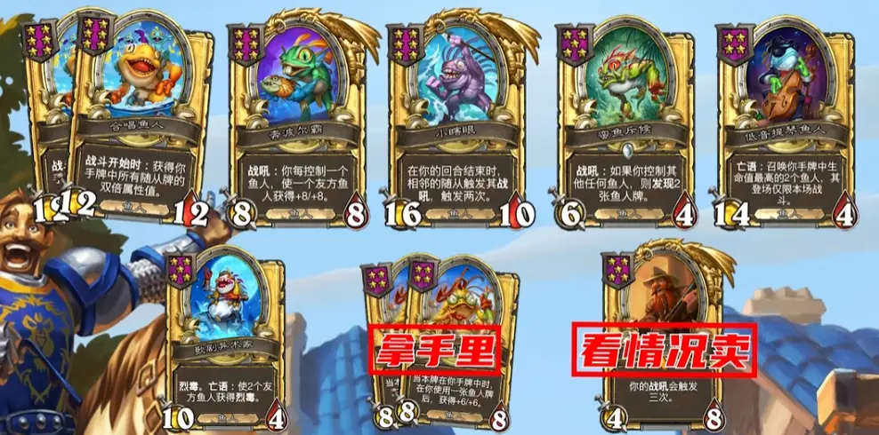
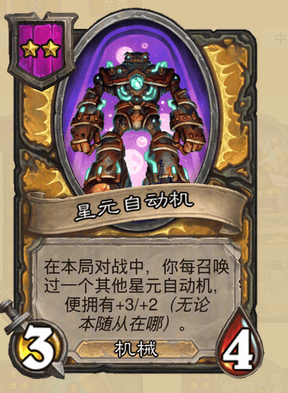
盘丝洞 | 10 | 2 | 部将 | 帮主 | 在本局对战中，你每召唤过一个其他帮主，便拥有+6/+4（无论本部将在哪里） | 金卡 | 3 | 4 | 星元
盘丝洞 | 11 | 3 | 部将 | 留丝婆 | 残念：使手牌中的1个部将获得+4/+4 | 普卡 | 3 | 2 | 手牌
盘丝洞 | 12 | 3 | 部将 | 留丝婆 | 残念：使手牌中的1个部将获得+8/+8 | 金卡 | 6 | 4 | 手牌
盘丝洞 | 13 | 3 | 部将 | 藏茧蛛 | 当本牌在手牌中时，在你使用一张盘丝洞部将后，获得+3/+3 | 普卡 | 2 | 2 | 手牌
盘丝洞 | 14 | 3 | 部将 | 藏茧蛛 | 当本牌在手牌中时，在你使用一张盘丝洞部将后，获得+6/+6 | 金卡 | 2 | 2 | 手牌
盘丝洞 | 15 | 3 | 部将 | 鬼面蛛 | 残念：召唤你手牌中生命值最高的1个盘丝洞部将 | 普卡 | 3 | 5 | 手牌/下毒
盘丝洞 | 16 | 3 | 部将 | 鬼面蛛 | 残念：召唤你手牌中生命值最高的2个盘丝洞部将 | 金卡 | 3 | 5 | 手牌/下毒
盘丝洞 | 17 | 4 | 部将 | 白晶晶 | 残念:召唤1个帮主 | 普卡 | 3 | 5 | 星元
盘丝洞 | 18 | 4 | 部将 | 白晶晶 | 残念:召唤2个帮主 | 金卡 | 3 | 5 | 星元
盘丝洞 | 19 | 4 | 部将 | 金壳蛛 | 护盾，每当本随从获得属性值时，使该数值额外增加 +1/+1，无论它在哪里。 | 普卡 | 2 | 4 | 手牌/登场
盘丝洞 | 20 | 4 | 部将 | 金壳蛛 | 护盾，每当本随从获得属性值时，使该数值额外增加 +2/+2，无论它在哪里。 | 金卡 | 2 | 4 | 手牌/登场
盘丝洞 | 23 | 5 | 部将 | 鬼面蛛 | 猛毒，鼓舞：使1个盘丝洞部将获得猛毒 | 普卡 | 3 | 5 | 下毒
盘丝洞 | 24 | 5 | 部将 | 鬼面蛛 | 猛毒，鼓舞：使2个盘丝洞部将获得猛毒 | 金卡 | 3 | 5 | 下毒
盘丝洞 | 25 | 5 | 部将 | 盘丝夫人 | 残念:召唤1个本回合最先死亡的盘丝洞部将 | 普卡 | 3 | 4 | 下毒/星元
盘丝洞 | 26 | 5 | 部将 | 盘丝夫人 | 残念:召唤2个本回合最先死亡的盘丝洞部将 | 金卡 | 3 | 4 | 下毒/星元
盘丝洞 | 27 | 5 | 部将 | 蜘蛛先锋 | 登场：探寻1张盘丝洞部将 | 普卡 | 5 | 5 | 经济
盘丝洞 | 28 | 5 | 部将 | 蜘蛛先锋 | 登场：探寻2张盘丝洞部将 | 金卡 | 5 | 5 | 经济
盘丝洞 | 29 | 6 | 部将 | 千丝老祖 | 当你使用1张盘丝洞部将之后，使1个友方盘丝洞部将和手牌最左侧的部将获得+2/+2 | 普卡 | 5 | 6 | 登场
盘丝洞 | 30 | 6 | 部将 | 千丝老祖 | 当你使用1张盘丝洞部将之后，使1个友方盘丝洞部将和手牌最左侧的部将获得+4/+4 | 金卡 | 5 | 6 | 登场
盘丝洞 | 31 | 6 | 部将 | 百眼魔君 | 护盾，当该部将获得属性值时，手牌中的最左侧的部将获得+4/+4 | 普卡 | 3 | 7 | 手牌
盘丝洞 | 32 | 6 | 部将 | 百眼魔君 | 护盾，当该部将获得属性值时，手牌中的最左侧的部将获得+8/+8 | 金卡 | 3 | 7 | 手牌
盘丝洞 | 33 | 6 | 部将 | 蜘蛛女王 | 抢攻：获得手牌中所有随从的属性值 | 普卡 | 3 | 4 | 手牌
盘丝洞 | 34 | 6 | 部将 | 蜘蛛女王 | 抢攻：获得手牌中所有随从的双倍属性值 | 金卡 | 3 | 4 | 手牌
盘丝洞 | 35 | 6 | 部将 | 紫霞仙子 | 转生，鼓舞:召唤1个白晶晶 | 普卡 | 6 | 6 | 星元
盘丝洞 | 36 | 6 | 部将 | 紫霞仙子 | 转生，鼓舞:召唤2个白晶晶 | 金卡 | 6 | 6 | 星元

